Descrição
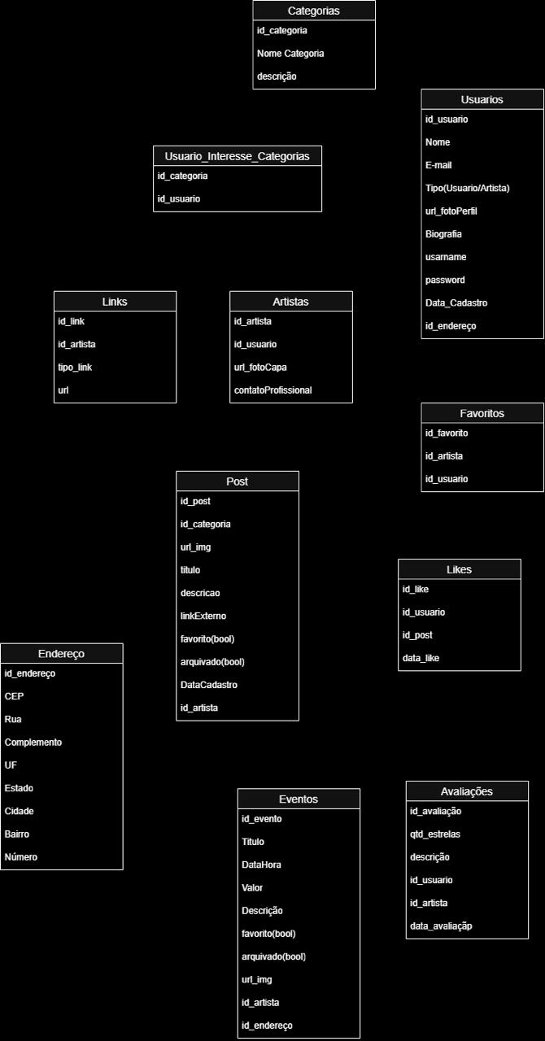
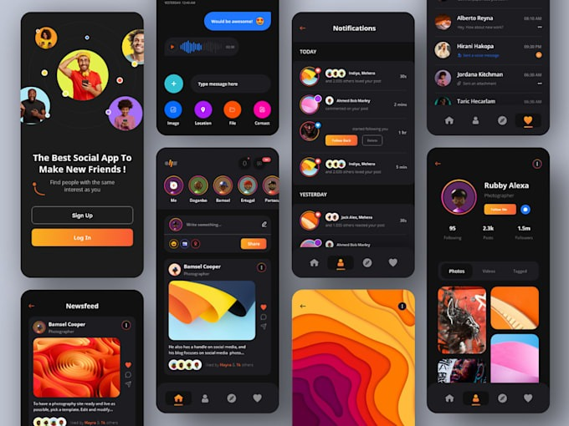
Programação para Dispositivos Moveis em Android
Nome e Matricula | Lizandra Gomes de Souza - 202208823157
 | Gabriele Furlan Cavalcanti - 202502808291
 | Ana Luiza Cardoso Podavi - 202503019436
 | Maria Eduarda Correia da Silva - 202404347338
 | Andiara de Moura - 202408635761
Professor/Mestre | Mauro Nogueira
Nome do Projeto | Vozes da Arte
Tema | Visibilidade e Valorização da Produção Artística Brasileira O trabalho aborda os desafios enfrentados pela comunidade artística brasileira na divulgação e valorização de suas obras. A proposta é analisar a falta de suporte, oportunidades e canais de divulgação que dificultam o acesso do público à produção artística nacional. Além disso, busca discutir estratégias que possam ampliar a visibilidade dos artistas, fortalecer a cultura brasileira e aproximar suas produções da sociedade.
Solução problema | Artistas brasileiros, especialmente aqueles que estão iniciando suas carreiras ou atuam de forma independente, enfrentam dificuldades para divulgar suas obras e alcançar novos públicos. A falta de apoio, recursos financeiros, espaços de exposição e canais adequados de divulgação reduz a visibilidade desses profissionais e limita suas oportunidades de crescimento. Como consequência, muitas produções artísticas de qualidade permanecem pouco conhecidas, dificultando a valorização da cultura e dos talentos nacionais. Problema central: Como ampliar a divulgação e a visibilidade das obras de artistas brasileiros, oferecendo melhores oportunidades de acesso ao público e valorização da produção artística nacional?
Demanda sociocomunitaria: | A falta de suporte para divulgação diminui a possibilidade do acesso da população em geral aos mais diversos tipos de arte e cultura no Brasil.
Objetivo | O objetivo é trazer visibilidade aos artistas independentes e a possibilidade de crescimento para estes.
Linguagens | ReactNative
 | JavaScript
 | TypeScript
Referencias | Autores independentes no Brasil têm dificuldades no mercado - Publique seu livro gratuitamente
 | https://www2.uepg.br/culturaplural/as-dificuldades-da-cultura-independente-no-brasil/
 | https://www.gov.br/cultura/pt-br/assuntos/cinemateca/apoio-a-projetos?utm_source=chatgpt.com
 | https://www.gov.br/cultura/pt-br/assuntos/acoes-programas-e-politicas/lei-rouanet-1?utm_source=chatgpt.com
 | https://www.unesco.org/pt/node/108132?utm_source=chatgpt.com
 | https://jornalismojunior.com.br/sala33-brasilonde-a-arte-nao-tem-lugar/
Inspiração | https://app.smartify.org/pt-BR
 | https://www.behance.net/
 | https://monkeybuzz.com.br/
Funcionalidades do app | Cadastro e Acesso
 | Perfil do Artista
 | Perfil do Usuário
 | Portfólio do Artista
 | Busca de Artistas
 | Geolocalização
 | Eventos
 | Feed Principal
 | Curtidas e Favoritos
 | Avaliações

